상품제안서
국내생산 소유 휴대용 치약칫솔세트 SOYU-TS100 | 상품코드: F24690

 |  |  |  |  |  |  | 02-412-0044 | www.easy1.co.kr
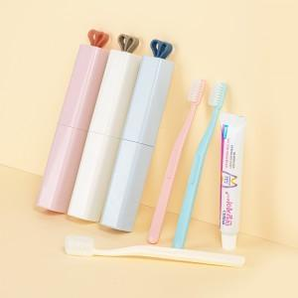

【상세/제작정보】 | 치약 랜던발송

【인쇄/포장옵션】 | 풀칼라 / 포장지포장

【공급단가】 | 수량 | 100~ | 300~ | 500~ | 1,000~ | 3,000~
*VAT별도 | 단가 | 2,930원 | 2,890원 | 2,820원 | 2,740원 | 2,700원

【상품 URL】 | https://dev.easy1.co.kr:443/src/goods_detail.php?gdno=24690

